Deckblatt
 | Erhebungsverfahren:
 | 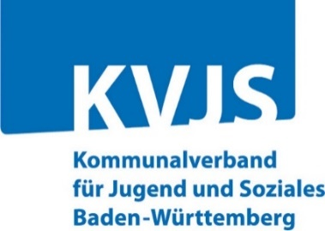 Fallzahlen Erzieherische Hilfen

 | b) Ergänzungsbogen: Alle Angaben ausschließlich Hilfen
 | für unbegleitete minderjährige Ausländer (UMA)

 | KVJS Baden-Württemberg
 | Dezernat Jugend - Landesjugendamt
 | OE 40 - Jugendhilfeplanung und -berichterstattung
 | Lindenspürstr. 39
 | 70176 Stuttgart

 | Ihre Ansprechpersonen beim KVJS
 | Kathrin Kratzer

 | Berichterstattung-HzE@kvjs.de

 | Hilfen zur Erziehung,
Eingliederungshilfe für seelisch behinderte Kinder u. Jugendliche,
Hilfe für junge Volljährige, Inobhutnahmen nach § 42 und § 42a
 | sowie Hilfen nach § 19 und nach § 13 SGB VIII

Erhebung bei den Jugendämtern in Baden-Württemberg
zum Stichtag 31.12.2023 / zum Berichtsjahr 2023

 | Bitte die blauen Felder ausfüllen!

 | Datum

 | Anschrift Ihres Jugendamtes:

 | Ansprechpartner/-in für eventuelle Rückfragen:
 | Herr / Frau:
 | Tel.-Nr.:
 | Fax-Nr.:
 | E-Mail:

